Sheet1
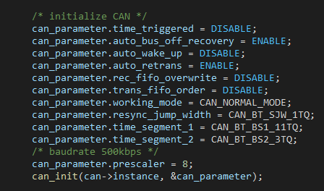
 | 填写黑框
主频 | 240,000,000
APB1分频系数 | 4 |  |  |  | 1、从数据手册中找到主频和APB1频率
APB1频率 | 60,000,000
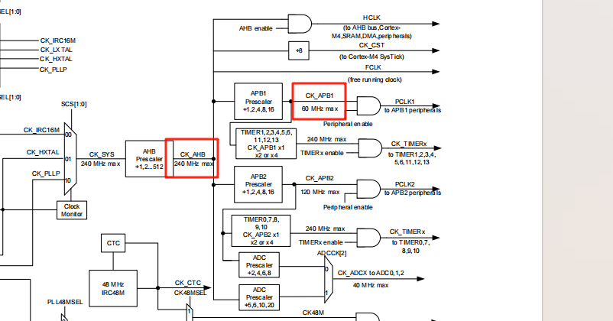
CAN 预分频 | 8
CAN时钟 | 7,500,000
tq | 1.3333333333E-07
BS1 | 11 | [1,16] | 调整比例至采样点大于75%，最好85%左右
BS2 | 3 | [1,8]

Tsync_seg | 1.3333333333E-07 | s | 133.33333333 | ns
Tbs1 | 1.4666666667E-06 | s | 1466.6666667 | ns
Tbs2 | 0.0000004 | s | 400 | ns
Tbit | 0.000002 | s | 2000 | ns
baudrate | 500 | kbps
Sample Point | 80.00% | （from 75 to 90）

 |  |  |  |  | 2、填写黑框计算出BS1、BS2、CAN预分频

 |  |  |  |  | 3、根据计算结果填充到CAN初始化结构体

